Sheet1
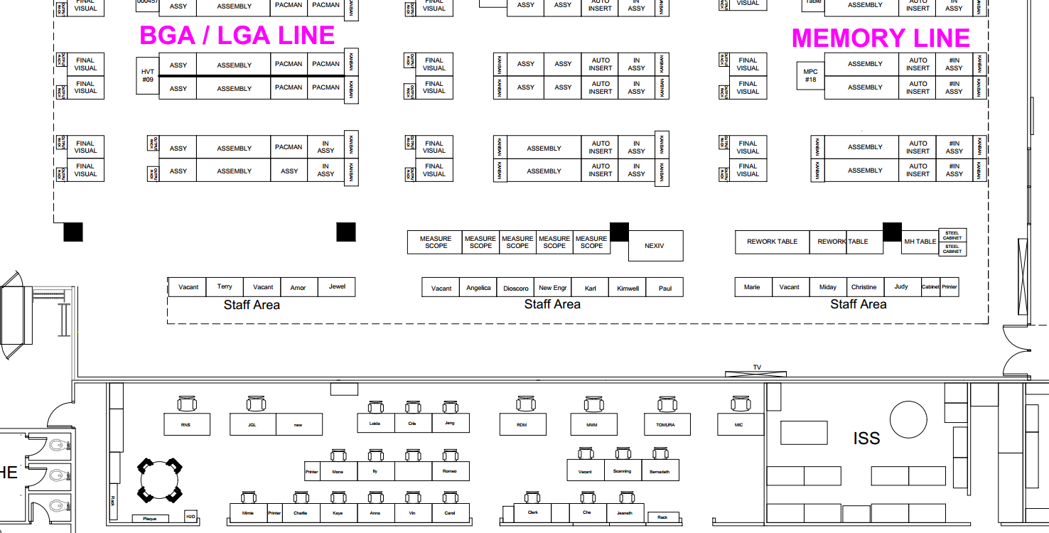

Done
LAN
LAN
LAN
Switch
Switch

Switch

